Hoja1
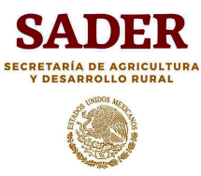
H. AYUNTAMIENTO DE ZAPOTLÁN EL GRANDE, JALISCO.
2018 - 2021
SADER 2021
* SECRETARIA DE AGRICULTURA Y DESARROLLO RURAL *

F A C E J 2020
"Proyecto de Fortalecimiento y Capacitación para la Implementación de Medidas de Seguridad para el uso correcto
de Agroquímicos, Seguridad y Prevención de Riesgos en Cuerpos de Agua"

 | NOMBRE DE LA OBRA | APORTACIÓN SADER | APORTACIÓN MUNICIPAL | TOTAL

001 | PROYECTO DE FORTALECIMIENTO Y CAPACITACIÓN PARA LA IMPLEMENTACIÓN DE MEDIDAS DE SEGURIDAD PARA EL USO CORRECTO DE AGROQUÍMICOS, SEGURIDAD Y PREVENCIÓN DE RIESGOS EN CUERPOS DE AGUA. | 500,000.00 | 0.00 | 500,000.00

 |  | 500,000.00 | 0.00 | 500,000.00

